상품제안서
송월 프리미엄 디퓨저 세트(컬러베이직36 1매 +코코도르 200ml 1개) | 상품코드: S48278

 |  |  |  |  |  |  | 02-713-8555 | www.synergygift.co.kr
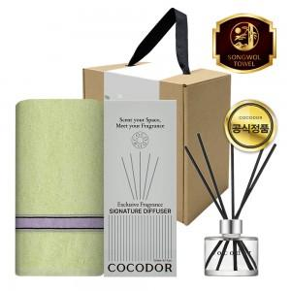

【상세/제작정보】

【인쇄/포장옵션】 | [타올] 실크, [타올] 자수, [띠지] 부분컬러 / 포장불가능

【공급단가】 | 수량 | 30~ | 100~ | 500~ | 1,000~ | 3,000~
*VAT별도 | 단가 | 11,570원 | 10,940원 | 10,410원 | 10,140원 | 9,960원

【상품 URL】 | https://www.synergygift.co.kr:443/src/goods_detail.php?gdno=48278

